Hoja1
 | enrutamiento entre VLANS usando Router on a stick e interfaces virtuales.
 | VLSM (Variable Length Subnet Mask) y FLSM (Fixed Length Subnet Mask)
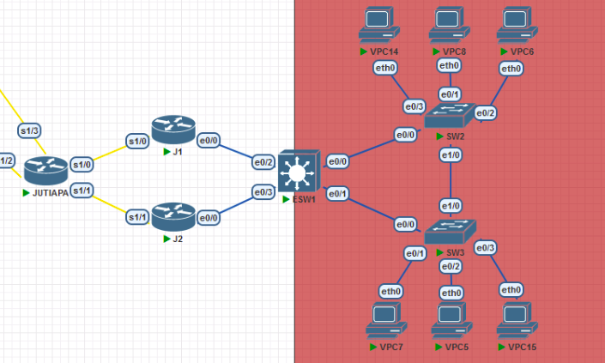
 | JUTIAPA
Recursos Humanos (RRHH),
Contabilidad,
Ventas
Informática.
RED INTERNA: | 192.168.94.0/24,
 | subnetting
 | Asigne direcciones de red usando VLSM
 | VLAN | ID VLAN | EQUIPOS
 | RRHH | 14 | 10
 | CONTA | 24 | 4
 | VENTAS | 34 | 25
 | INFORMATICA | 44 | 12

interfaces virtuales para la puerta de acceso predeterminada de cada VLAN en el ESW1,
VTP para la propagación de las VLAN vTP A LA ESW1
RPVST en el ESW1
Ips a las VPCS, al menos una por VLAN
La ip de 0/2 de ESW1 quedará definida como 192.167.XX.4
stablecer las rutas estáticas entre J1 y J2 y ESW1
J1 Y J2 HSRP LA IP VIRTUAL = |  |  | 192.167.94.1 |  |  |  | 255
 | para definir la virtual = |  | 192.167.94.2 | 192.167.94.3 |  |  | 248
 | ROUTER JUTIAPA |  |  |  |  |  | 7
 | entre J1 y J2 |  | 11.0.0.0/24 | VLSM para crear las subredes

ORDENADO: | ASIGNACION RED JUTIAPA VLSM |  |  |  |  |  |  | idred + wildcard
VLAN | ID VLAN | EQUIPOS | Mascara Subred | WildCard | Id de red | Primera IP | Ultima IP | Broadcast
VENTAS | 34 | 25 | 255.255.255.224 | 0.0.0.31 | 192.168.94.0 | 192.168.94.1 | 192.168.94.30 | 192.168.94.31 | /27 | 30
INFORMATICA | 44 | 12 | 255.255.255.240 | 0.0.0.15 | 192.168.94.32 | 192.168.94.33 | 192.168.94.46 | 192.168.94.47 | /28 | 14
RRHH | 14 | 10 | 255.255.255.240 | 0.0.0.16 | 192.168.94.48 | 192.168.94.49 | 192.168.94.62 | 192.168.94.63 | /28 | 14
CONTA | 24 | 4 | 255.255.255.248 | 0.0.0.17 | 192.168.94.64 | 192.168.94.65 | 192.168.94.78 | 192.168.94.79 | /29 | 6

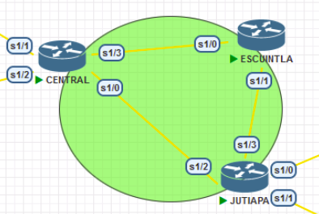
 | CORE
FLSM segun sea necesario
ID de red: | 10.0.0.0/28

 |  |  |  |  |  | 255.255.255.252 porque son 2 host /30
base = 10.0.0.0/28 |  | ASIGNACION RED CORE FLSM
Mascara Subred | WildCard |  | Primera IP | Ultima IP | Broadcast
255.255.255.252 | 0.0.0.3 | 10.0.0.0 | 10.0.0.1 | 10.0.0.2 | 10.0.0.3 | /30
255.255.255.252 | 0.0.0.3 | 10.0.0.4 | 10.0.0.5 | 10.0.0.6 | 10.0.0.7 | /30
255.255.255.252 | 0.0.0.3 | 10.0.0.8 | 10.0.0.9 | 10.0.0.10 | 10.0.0.11 | /30

base = 12.0.0.0/24 | ASIGNACION RED CORE FLSM CENTRAL A C1,C2
Mascara Subred | WildCard | Id de red | Primera IP | Ultima IP | Broadcast
255.255.255.252 | 0.0.0.3 | 12.0.0.0 | 12.0.0.1 | 12.0.0.2 | 12.0.0.3 | /30
255.255.255.252 | 0.0.0.3 | 12.0.0.4 | 12.0.0.5 | 12.0.0.6 | 12.0.0.7 | /30

base = 11.0.0.0/24 | ASIGNACION RED CORE FLSM JUTIAPA A J1,J2
Mascara Subred | WildCard | Id de red | Primera IP | Ultima IP | Broadcast
255.255.255.252 | 0.0.0.3 | 11.0.0.0 | 11.0.0.1 | 11.0.0.2 | 11.0.0.3 | /30
255.255.255.252 | 0.0.0.3 | 11.0.0.4 | 11.0.0.5 | 11.0.0.6 | 11.0.0.7 | /30

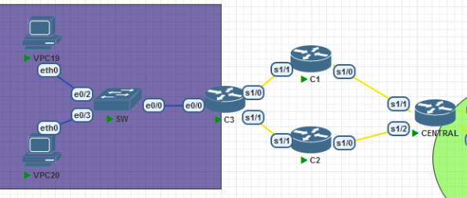
 | SEDE CENTRAL
Recursos Humanos (RRHH),
Contabilidad,
Ventas
Informática.
RED INTERNA: | 192.178.94.0/24,
 | subnetting
 | signe direcciones de red usando VLSM |  |  |  |  | En este caso se deberán de utilizar subinterfaces en el router C3 para poder dar acceso a esos
 | VLAN | ID VLAN | EQUIPOS |  |  | equipos a la red de la empresa
 | RRHH | 14 | 12 |  |  | interface Ethernet 0/0.<numero de vlan>
 | CONTA | 24 | 10 |  |  | encapsulation dot1q <numero de vlan>
 | VENTAS | 34 | 36
 | INFORMATICA | 44 | 21
el tipo de enlaces entre SW y los routers C1 y C2, ahora son de tipo Ethernet.
subinterfaces en el router C3
la ip para interfaz e0/1 de C3 queda definida como |  |  |  | 192.177.94.4/24
establecer las rutas estáticas necesarias para que exista la comunicación.

ORDENADO: |  |  |  |  |  |  |  | idred + wildcard
VLAN | ID VLAN | EQUIPOS | Mascara Subred | WildCard | Id de red | Primera IP | Ultima IP | Broadcast
VENTAS | 34 | 36 | 255.255.255.192 | 0.0.0.63 | 192.178.94.0 | 192.178.94.1 | 192.178.94.62 | 192.178.94.63 | /26
INFORMATICA | 44 | 21 | 255.255.255.224 | 0.0.0.31 | 192.178.94.64 | 192.178.94.65 | 192.178.94.94 | 192.178.94.95 | /27
RRHH | 14 | 12 | 255.255.255.240 | 0.0.0.15 | 192.178.94.96 | 192.178.94.97 | 192.178.94.110 | 192.178.94.111 | /28
CONTA | 24 | 10 | 255.255.255.240 | 0.0.0.15 | 192.178.94.112 | 192.178.94.113 | 192.178.94.126 | 192.178.94.127 | /28

C1 y C2 GLBP LA IP VIRTUAL = |  |  | 192.177.94.1
 | para definir la virtual = |  | 192.177.94.2 | 192.177.94.3
 | ROUTER CENTRAL
 | entre C1 y C2 |  | 12.0.0.0/24 | VLSM para crear las subredes

 |  | Dispositivo | Interfaz | IP | Máscara de subred |  | Dispositivo | Interfaz | IP | Máscara de subred
 | CORE | CENTRAL | s1/0 | 10.0.0.5 | 255.255.255.252 | /30 | R1 | s1/0 | 10.0.0.1 | /30 | 255.255.255.252
 |  |  | s1/3 | 10.0.0.1 | 255.255.255.252 | /30 |  | e0/0 | 1X2 .168.1.2 | /29 | 255.255.255.248
 |  |  | s1/1 | 12.0.0.1 | 255.255.255.252 | /30 |  | e0/1 | 1X2 .168.2.2 | /29 | 255.255.255.248
 |  |  | s1/2 | 12.0.0.5 | 255.255.255.252 | /30 | R2 | e0/0 | 1X2 .168.1.1 | /29 | 255.255.255.248
 |  | ESCUINTLA | s1/0 | 10.0.0.2 | 255.255.255.252 | /30 |  | e0/1 | 1X2 .168.0.2 | /24
 |  |  | s1/1 | 10.0.0.9 | 255.255.255.252 | /30 | R3 | e0/0 | 1X2 .168.2.1 | /29 | 255.255.255.248
 |  | JUTIAPA | s1/0 | 11.0.0.5 | 255.255.255.252 | /30 |  | e0/1 | 1X2 .168.0.3 | /24
 |  |  | s1/1 | 11.0.0.1 | 255.255.255.252 | /30 | R2-R3 | Virtual | 1X2 .168.0.1 | /24
 |  |  | s1/2 | 10.0.0.6 | 255.255.255.252 | /30 | VPC11 | eth0 | 1X2 .168.0.4 | /24
 |  |  | s1/3 | 10.0.0.10 | 255.255.255.252 | /30 | R4 | s1/0 | 10.0.0.2 | /30 | 255.255.255.252
 | CENTRAL | C1 | s1/0 | 12.0.0.2 | 255.255.255.252 | /30 |  | e0/0 | 1X2 .178.1.1 | /29 | 255.255.255.248
 |  |  | e0/0 | 192.177.94.1 | /24 |  |  | e0/1 | 1X2 .178.2.1 | /29 | 255.255.255.248
 |  | C2 | s1/0 | 12.0.0.6 | 255.255.255.252 | /30 | R5 | e0/0 | 1X2 .178.1.2 | /29 | 255.255.255.248
 |  |  | e0/0 | 192.177.94.2 | /24 |  |  | e0/1 | 1X2 .178.0.2 | /24
 |  | C3 | e0/1 | 192.177.94.4 | /24 |  | R6 | e0/0 | 1X2 .178.2.2 | /29 | 255.255.255.248
 |  |  |  |  | /24 |  |  | e0/1 | 1X2 .178.0.3 | /24
 |  | J2 | s1/1 | 11.0.0.2 | 255.255.255.252 | /30 | R5-R6 | Virtual | 1X2 .178.0.1 | /24
 |  |  | e0/0 | 192.167.94.3 | /24 |  | VPC12 | eth0 | 1X2 .178.0.4 | /24
 |  | J1 | s1/0 | 11.0.0.6 | 255.255.255.252 | /30
 |  |  | e0/0 | 192.167.94.2 | /24
 |  | J1-J2 | Virtual | 192.167.94.1 | /24
 |  | ESW1 | e0/2 | 192.167.94.4 | /24
 | VENTA | VPC19 | eth0 | 192.178.94.2 | 255.255.255.192 | /26
 | INFORMAT | VPC20 | eth0 | 192.178.94.66 | 255.255.255.224 | /27
 | RRHH | VPC21 | eth0 | 192.178.94.98 | 255.255.255.240 | /28
 | CONTA | VPC22 | eth0 | 192.178.94.114 | 255.255.255.240 | /28
 | VENTAS | VPC14 | eth0 | 192.168.94.2 | 255.255.255.224 | /27 | 192.168.94.2
 | VENTAS | VPC7 | eth0 | 192.168.94.3 | 255.255.255.224 | /27 | 192.168.94.3
 | INFORMATICA | VPC6 | eth0 | 192.168.94.34 | 255.255.255.240 | /28 | 192.168.94.34
 | RRHH | VPC8 | eth0 | 192.168.94.50 | 255.255.255.240 | /28 | 192.168.94.50
 | CONTA | VPC5 | eth0 | 192.168.94.66 | 255.255.255.248 | /29 | 192.168.94.66
 | CONTA | VPC15 | eth0 | 192.168.94.67 | 255.255.255.248 | /29 | 192.168.94.67

 | 18 | 31

 |  |  | PAQUETES | SEGUNDOS
 |  | MSTP | 25 | 37.02
 |  | PVST | 22 | 33.03
 |  | RAPID-PVST | 18 | 31.02 | EL MAS OPTIMO

 |  | default con hello.. mod | 22 | 21.2

 |  |  | mes | x unidades | y operarios
 |  |  | enero | 400 | 38
 |  |  | febrero | 425 | 44
 |  |  | marzo | 420 | 40
 |  |  | abril | 445 | 46
 |  |  | mayo | 440 | 42
 |  |  | junio | 465 | 48
 |  |  | julio | 460 | 44
 |  |  | agosto | 485 | 50
 |  |  | septiembre | 480 | 46
 |  |  | octubre | 505 | 54
 |  |  | noviembre | 500 | 48
 |  |  | dicienmbre | 525 | 55

